Dong_co
Đặc tính công suất — công thức động
n (rpm) | x=n/nN | Ne (kW) | Me (N·m) | Nk (kW)
800.0000 | 0.3077 | 31.2103 | 372.5453 | 27.7771
820.6000 | 0.3156 | 32.2705 | 375.5304 | 28.7207
841.2000 | 0.3235 | 33.3388 | 378.4616 | 29.6715
861.8000 | 0.3315 | 34.4149 | 381.3389 | 30.6292
882.4000 | 0.3394 | 35.4984 | 384.1622 | 31.5936
903.0000 | 0.3473 | 36.5890 | 386.9315 | 32.5642
923.6000 | 0.3552 | 37.6863 | 389.6469 | 33.5408
944.2000 | 0.3632 | 38.7900 | 392.3084 | 34.5231
964.8000 | 0.3711 | 39.8998 | 394.9158 | 35.5108
985.4000 | 0.3790 | 41.0152 | 397.4693 | 36.5035
1006.0000 | 0.3869 | 42.1360 | 399.9689 | 37.5010
1026.6000 | 0.3948 | 43.2617 | 402.4145 | 38.5029
1047.2000 | 0.4028 | 44.3921 | 404.8062 | 39.5089
1067.8000 | 0.4107 | 45.5267 | 407.1438 | 40.5188
1088.4000 | 0.4186 | 46.6653 | 409.4276 | 41.5321
1109.0000 | 0.4265 | 47.8075 | 411.6574 | 42.5487
1129.6000 | 0.4345 | 48.9529 | 413.8332 | 43.5681
1150.2000 | 0.4424 | 50.1012 | 415.9550 | 44.5901
1170.8000 | 0.4503 | 51.2521 | 418.0229 | 45.6143
1191.4000 | 0.4582 | 52.4051 | 420.0369 | 46.6405
1212.0000 | 0.4662 | 53.5600 | 421.9969 | 47.6684
1232.6000 | 0.4741 | 54.7164 | 423.9029 | 48.6976
1253.2000 | 0.4820 | 55.8739 | 425.7550 | 49.7277
1273.8000 | 0.4899 | 57.0322 | 427.5531 | 50.7586
1294.4000 | 0.4978 | 58.1909 | 429.2973 | 51.7899
1315.0000 | 0.5058 | 59.3498 | 430.9875 | 52.8213
1335.6000 | 0.5137 | 60.5084 | 432.6237 | 53.8524
1356.2000 | 0.5216 | 61.6663 | 434.2060 | 54.8830
1376.8000 | 0.5295 | 62.8234 | 435.7344 | 55.9128
1397.4000 | 0.5375 | 63.9791 | 437.2088 | 56.9414
1418.0000 | 0.5454 | 65.1332 | 438.6292 | 57.9685
1438.6000 | 0.5533 | 66.2853 | 439.9957 | 58.9939
1459.2000 | 0.5612 | 67.4350 | 441.3082 | 60.0172
1479.8000 | 0.5692 | 68.5820 | 442.5667 | 61.0380
1500.4000 | 0.5771 | 69.7260 | 443.7713 | 62.0562
1521.0000 | 0.5850 | 70.8666 | 444.9220 | 63.0713
1541.6000 | 0.5929 | 72.0035 | 446.0186 | 64.0831
1562.2000 | 0.6008 | 73.1362 | 447.0614 | 65.0912
1582.8000 | 0.6088 | 74.2645 | 448.0501 | 66.0954
1603.4000 | 0.6167 | 75.3880 | 448.9850 | 67.0953
1624.0000 | 0.6246 | 76.5064 | 449.8658 | 68.0907
1644.6000 | 0.6325 | 77.6192 | 450.6927 | 69.0811
1665.2000 | 0.6405 | 78.7263 | 451.4657 | 70.0664
1685.8000 | 0.6484 | 79.8271 | 452.1846 | 71.0461
1706.4000 | 0.6563 | 80.9214 | 452.8497 | 72.0201
1727.0000 | 0.6642 | 82.0088 | 453.4607 | 72.9879
1747.6000 | 0.6722 | 83.0890 | 454.0179 | 73.9492
1768.2000 | 0.6801 | 84.1616 | 454.5210 | 74.9038
1788.8000 | 0.6880 | 85.2262 | 454.9702 | 75.8514
1809.4000 | 0.6959 | 86.2826 | 455.3655 | 76.7915
1830.0000 | 0.7038 | 87.3303 | 455.7068 | 77.7240
1850.6000 | 0.7118 | 88.3691 | 455.9941 | 78.6485
1871.2000 | 0.7197 | 89.3985 | 456.2275 | 79.5647
1891.8000 | 0.7276 | 90.4182 | 456.4069 | 80.4722
1912.4000 | 0.7355 | 91.4279 | 456.5323 | 81.3709
1933.0000 | 0.7435 | 92.4273 | 456.6039 | 82.2603
1953.6000 | 0.7514 | 93.4158 | 456.6214 | 83.1401
1974.2000 | 0.7593 | 94.3934 | 456.5850 | 84.0101
1994.8000 | 0.7672 | 95.3594 | 456.4946 | 84.8699
2015.4000 | 0.7752 | 96.3137 | 456.3503 | 85.7192
2036.0000 | 0.7831 | 97.2559 | 456.1520 | 86.5578
2056.6000 | 0.7910 | 98.1856 | 455.8998 | 87.3852
2077.2000 | 0.7989 | 99.1025 | 455.5936 | 88.2012
2097.8000 | 0.8068 | 100.0062 | 455.2335 | 89.0055
2118.4000 | 0.8148 | 100.8964 | 454.8194 | 89.7978
2139.0000 | 0.8227 | 101.7727 | 454.3513 | 90.5777
2159.6000 | 0.8306 | 102.6348 | 453.8293 | 91.3449
2180.2000 | 0.8385 | 103.4823 | 453.2533 | 92.0992
2200.8000 | 0.8465 | 104.3149 | 452.6234 | 92.8402
2221.4000 | 0.8544 | 105.1322 | 451.9395 | 93.5676
2242.0000 | 0.8623 | 105.9339 | 451.2016 | 94.2812
2262.6000 | 0.8702 | 106.7196 | 450.4098 | 94.9805
2283.2000 | 0.8782 | 107.4890 | 449.5641 | 95.6652
2303.8000 | 0.8861 | 108.2418 | 448.6644 | 96.3352
2324.4000 | 0.8940 | 108.9775 | 447.7107 | 96.9900
2345.0000 | 0.9019 | 109.6959 | 446.7031 | 97.6293
2365.6000 | 0.9098 | 110.3966 | 445.6415 | 98.2529
2386.2000 | 0.9178 | 111.0792 | 444.5259 | 98.8604
2406.8000 | 0.9257 | 111.7433 | 443.3564 | 99.4516
2427.4000 | 0.9336 | 112.3888 | 442.1330 | 100.0260
2448.0000 | 0.9415 | 113.0151 | 440.8556 | 100.5834
2468.6000 | 0.9495 | 113.6219 | 439.5242 | 101.1235
2489.2000 | 0.9574 | 114.2090 | 438.1389 | 101.6460
2509.8000 | 0.9653 | 114.7758 | 436.6996 | 102.1505
2530.4000 | 0.9732 | 115.3222 | 435.2063 | 102.6368
2551.0000 | 0.9812 | 115.8477 | 433.6591 | 103.1045
2571.6000 | 0.9891 | 116.3521 | 432.0580 | 103.5533
2592.2000 | 0.9970 | 116.8348 | 430.4029 | 103.9830
2612.8000 | 1.0049 | 117.2957 | 428.6938 | 104.3931
2633.4000 | 1.0128 | 117.7343 | 426.9308 | 104.7835
2654.0000 | 1.0208 | 118.1503 | 425.1138 | 105.1537
2674.6000 | 1.0287 | 118.5433 | 423.2429 | 105.5036
2695.2000 | 1.0366 | 118.9131 | 421.3180 | 105.8326
2715.8000 | 1.0445 | 119.2592 | 419.3391 | 106.1407
2736.4000 | 1.0525 | 119.5813 | 417.3063 | 106.4273
2757.0000 | 1.0604 | 119.8790 | 415.2195 | 106.6923
2777.6000 | 1.0683 | 120.1521 | 413.0788 | 106.9353
2798.2000 | 1.0762 | 120.4001 | 410.8841 | 107.1561
2818.8000 | 1.0842 | 120.6227 | 408.6355 | 107.3542
2839.4000 | 1.0921 | 120.8195 | 406.3329 | 107.5294
2860.0000 | 1.1000 | 120.9903 | 403.9764 | 107.6814

Bieu_do_dong
Công suất động cơ theo vận tốc
 | Số 1 |  | Số 2 |  | Số 3 |  | Số 4 |  | Số 5
4.6398046398 | 31.210277899 | 7.546997478 | 31.210277899 | 12.275769209 | 31.210277899 | 19.967478472 | 31.210277899 | 32.478632479 | 31.210277899
4.692002442 | 31.672445466 | 7.6319011996 | 31.672445466 | 12.413871612 | 31.672445466 | 20.192112605 | 31.672445466 | 32.844017094 | 31.672445466
4.7442002442 | 32.136201682 | 7.7168049212 | 32.136201682 | 12.551974016 | 32.136201682 | 20.416746738 | 32.136201682 | 33.209401709 | 32.136201682
4.7963980464 | 32.601517426 | 7.8017086428 | 32.601517426 | 12.69007642 | 32.601517426 | 20.64138087 | 32.601517426 | 33.574786325 | 32.601517426
4.8485958486 | 33.068363579 | 7.8866123645 | 33.068363579 | 12.828178823 | 33.068363579 | 20.866015003 | 33.068363579 | 33.94017094 | 33.068363579
4.9007936508 | 33.536711021 | 7.9715160861 | 33.536711021 | 12.966281227 | 33.536711021 | 21.090649136 | 33.536711021 | 34.305555556 | 33.536711021
4.952991453 | 34.006530632 | 8.0564198077 | 34.006530632 | 13.10438363 | 34.006530632 | 21.315283269 | 34.006530632 | 34.670940171 | 34.006530632
5.0051892552 | 34.477793292 | 8.1413235294 | 34.477793292 | 13.242486034 | 34.477793292 | 21.539917402 | 34.477793292 | 35.036324786 | 34.477793292
5.0573870574 | 34.950469882 | 8.226227251 | 34.950469882 | 13.380588438 | 34.950469882 | 21.764551534 | 34.950469882 | 35.401709402 | 34.950469882
5.1095848596 | 35.424531281 | 8.3111309726 | 35.424531281 | 13.518690841 | 35.424531281 | 21.989185667 | 35.424531281 | 35.767094017 | 35.424531281
5.1617826618 | 35.89994837 | 8.3960346942 | 35.89994837 | 13.656793245 | 35.89994837 | 22.2138198 | 35.89994837 | 36.132478632 | 35.89994837
5.213980464 | 36.376692029 | 8.4809384159 | 36.376692029 | 13.794895648 | 36.376692029 | 22.438453933 | 36.376692029 | 36.497863248 | 36.376692029
5.2661782662 | 36.854733138 | 8.5658421375 | 36.854733138 | 13.932998052 | 36.854733138 | 22.663088066 | 36.854733138 | 36.863247863 | 36.854733138
5.3183760684 | 37.334042578 | 8.6507458591 | 37.334042578 | 14.071100456 | 37.334042578 | 22.887722198 | 37.334042578 | 37.228632479 | 37.334042578
5.3705738706 | 37.814591228 | 8.7356495807 | 37.814591228 | 14.209202859 | 37.814591228 | 23.112356331 | 37.814591228 | 37.594017094 | 37.814591228
5.4227716728 | 38.296349968 | 8.8205533024 | 38.296349968 | 14.347305263 | 38.296349968 | 23.336990464 | 38.296349968 | 37.959401709 | 38.296349968
5.474969475 | 38.77928968 | 8.905457024 | 38.77928968 | 14.485407666 | 38.77928968 | 23.561624597 | 38.77928968 | 38.324786325 | 38.77928968
5.5271672772 | 39.263381242 | 8.9903607456 | 39.263381242 | 14.62351007 | 39.263381242 | 23.78625873 | 39.263381242 | 38.69017094 | 39.263381242
5.5793650794 | 39.748595536 | 9.0752644673 | 39.748595536 | 14.761612474 | 39.748595536 | 24.010892862 | 39.748595536 | 39.055555556 | 39.748595536
5.6315628816 | 40.234903441 | 9.1601681889 | 40.234903441 | 14.899714877 | 40.234903441 | 24.235526995 | 40.234903441 | 39.420940171 | 40.234903441
5.6837606838 | 40.722275837 | 9.2450719105 | 40.722275837 | 15.037817281 | 40.722275837 | 24.460161128 | 40.722275837 | 39.786324786 | 40.722275837
5.735958486 | 41.210683605 | 9.3299756321 | 41.210683605 | 15.175919684 | 41.210683605 | 24.684795261 | 41.210683605 | 40.151709402 | 41.210683605
5.7881562882 | 41.700097625 | 9.4148793538 | 41.700097625 | 15.314022088 | 41.700097625 | 24.909429394 | 41.700097625 | 40.517094017 | 41.700097625
5.8403540904 | 42.190488777 | 9.4997830754 | 42.190488777 | 15.452124492 | 42.190488777 | 25.134063527 | 42.190488777 | 40.882478632 | 42.190488777
5.8925518926 | 42.681827941 | 9.584686797 | 42.681827941 | 15.590226895 | 42.681827941 | 25.358697659 | 42.681827941 | 41.247863248 | 42.681827941
5.9447496947 | 43.174085998 | 9.6695905186 | 43.174085998 | 15.728329299 | 43.174085998 | 25.583331792 | 43.174085998 | 41.613247863 | 43.174085998
5.9969474969 | 43.667233827 | 9.7544942403 | 43.667233827 | 15.866431702 | 43.667233827 | 25.807965925 | 43.667233827 | 41.978632479 | 43.667233827
6.0491452991 | 44.161242309 | 9.8393979619 | 44.161242309 | 16.004534106 | 44.161242309 | 26.032600058 | 44.161242309 | 42.344017094 | 44.161242309
6.1013431013 | 44.656082323 | 9.9243016835 | 44.656082323 | 16.14263651 | 44.656082323 | 26.257234191 | 44.656082323 | 42.709401709 | 44.656082323
6.1535409035 | 45.151724751 | 10.009205405 | 45.151724751 | 16.280738913 | 45.151724751 | 26.481868323 | 45.151724751 | 43.074786325 | 45.151724751
6.2057387057 | 45.648140472 | 10.094109127 | 45.648140472 | 16.418841317 | 45.648140472 | 26.706502456 | 45.648140472 | 43.44017094 | 45.648140472
6.2579365079 | 46.145300366 | 10.179012848 | 46.145300366 | 16.55694372 | 46.145300366 | 26.931136589 | 46.145300366 | 43.805555556 | 46.145300366
6.3101343101 | 46.643175314 | 10.26391657 | 46.643175314 | 16.695046124 | 46.643175314 | 27.155770722 | 46.643175314 | 44.170940171 | 46.643175314
6.3623321123 | 47.141736196 | 10.348820292 | 47.141736196 | 16.833148528 | 47.141736196 | 27.380404855 | 47.141736196 | 44.536324786 | 47.141736196
6.4145299145 | 47.640953891 | 10.433724013 | 47.640953891 | 16.971250931 | 47.640953891 | 27.605038987 | 47.640953891 | 44.901709402 | 47.640953891
6.4667277167 | 48.140799281 | 10.518627735 | 48.140799281 | 17.109353335 | 48.140799281 | 27.82967312 | 48.140799281 | 45.267094017 | 48.140799281
6.5189255189 | 48.641243245 | 10.603531457 | 48.641243245 | 17.247455738 | 48.641243245 | 28.054307253 | 48.641243245 | 45.632478632 | 48.641243245
6.5711233211 | 49.142256663 | 10.688435178 | 49.142256663 | 17.385558142 | 49.142256663 | 28.278941386 | 49.142256663 | 45.997863248 | 49.142256663
6.6233211233 | 49.643810416 | 10.7733389 | 49.643810416 | 17.523660546 | 49.643810416 | 28.503575519 | 49.643810416 | 46.363247863 | 49.643810416
6.6755189255 | 50.145875383 | 10.858242621 | 50.145875383 | 17.661762949 | 50.145875383 | 28.728209651 | 50.145875383 | 46.728632479 | 50.145875383
6.7277167277 | 50.648422446 | 10.943146343 | 50.648422446 | 17.799865353 | 50.648422446 | 28.952843784 | 50.648422446 | 47.094017094 | 50.648422446
6.7799145299 | 51.151422483 | 11.028050065 | 51.151422483 | 17.937967756 | 51.151422483 | 29.177477917 | 51.151422483 | 47.459401709 | 51.151422483
6.8321123321 | 51.654846376 | 11.112953786 | 51.654846376 | 18.07607016 | 51.654846376 | 29.40211205 | 51.654846376 | 47.824786325 | 51.654846376
6.8843101343 | 52.158665005 | 11.197857508 | 52.158665005 | 18.214172564 | 52.158665005 | 29.626746183 | 52.158665005 | 48.19017094 | 52.158665005
6.9365079365 | 52.662849249 | 11.28276123 | 52.662849249 | 18.352274967 | 52.662849249 | 29.851380316 | 52.662849249 | 48.555555556 | 52.662849249
6.9887057387 | 53.167369989 | 11.367664951 | 53.167369989 | 18.490377371 | 53.167369989 | 30.076014448 | 53.167369989 | 48.920940171 | 53.167369989
7.0409035409 | 53.672198104 | 11.452568673 | 53.672198104 | 18.628479774 | 53.672198104 | 30.300648581 | 53.672198104 | 49.286324786 | 53.672198104
7.0931013431 | 54.177304476 | 11.537472394 | 54.177304476 | 18.766582178 | 54.177304476 | 30.525282714 | 54.177304476 | 49.651709402 | 54.177304476
7.1452991453 | 54.682659984 | 11.622376116 | 54.682659984 | 18.904684582 | 54.682659984 | 30.749916847 | 54.682659984 | 50.017094017 | 54.682659984
7.1974969475 | 55.188235509 | 11.707279838 | 55.188235509 | 19.042786985 | 55.188235509 | 30.97455098 | 55.188235509 | 50.382478632 | 55.188235509
...

Lực kéo Pk
 | Số 1 |  | Số 2 |  | Số 3 |  | Số 4 |  | Số 5
4.6398046398 | 21552.142418 | 7.546997478 | 13250.001829 | 12.275769209 | 8145.9441513 | 19.967478472 | 5008.0299588 | 32.478632479 | 3078.8774883
4.692002442 | 21627.975801 | 7.6319011996 | 13296.623295 | 12.413871612 | 8174.6064759 | 20.192112605 | 5025.6512164 | 32.844017094 | 3089.7108287
4.7442002442 | 21703.213374 | 7.7168049212 | 13342.878463 | 12.551974016 | 8203.0436055 | 20.416746738 | 5043.1340268 | 33.209401709 | 3100.4590534
4.7963980464 | 21777.855137 | 7.8017086428 | 13388.767335 | 12.69007642 | 8231.2555401 | 20.64138087 | 5060.47839 | 33.574786325 | 3111.1221624
4.8485958486 | 21851.90109 | 7.8866123645 | 13434.289909 | 12.828178823 | 8259.2422796 | 20.866015003 | 5077.6843059 | 33.94017094 | 3121.7001557
4.9007936508 | 21925.351232 | 7.9715160861 | 13479.446187 | 12.966281227 | 8287.0038241 | 21.090649136 | 5094.7517745 | 34.305555556 | 3132.1930332
4.952991453 | 21998.205565 | 8.0564198077 | 13524.236168 | 13.10438363 | 8314.5401735 | 21.315283269 | 5111.6807959 | 34.670940171 | 3142.600795
5.0051892552 | 22070.464088 | 8.1413235294 | 13568.659851 | 13.242486034 | 8341.8513279 | 21.539917402 | 5128.4713701 | 35.036324786 | 3152.9234411
5.0573870574 | 22142.1268 | 8.226227251 | 13612.717238 | 13.380588438 | 8368.9372873 | 21.764551534 | 5145.123497 | 35.401709402 | 3163.1609714
5.1095848596 | 22213.193702 | 8.3111309726 | 13656.408327 | 13.518690841 | 8395.7980516 | 21.989185667 | 5161.6371767 | 35.767094017 | 3173.313386
5.1617826618 | 22283.664795 | 8.3960346942 | 13699.73312 | 13.656793245 | 8422.4336208 | 22.2138198 | 5178.0124091 | 36.132478632 | 3183.3806849
5.213980464 | 22353.540077 | 8.4809384159 | 13742.691616 | 13.794895648 | 8448.843995 | 22.438453933 | 5194.2491943 | 36.497863248 | 3193.3628681
5.2661782662 | 22422.819549 | 8.5658421375 | 13785.283814 | 13.932998052 | 8475.0291742 | 22.663088066 | 5210.3475322 | 36.863247863 | 3203.2599356
5.3183760684 | 22491.503211 | 8.6507458591 | 13827.509716 | 14.071100456 | 8500.9891584 | 22.887722198 | 5226.3074229 | 37.228632479 | 3213.0718873
5.3705738706 | 22559.591063 | 8.7356495807 | 13869.369321 | 14.209202859 | 8526.7239474 | 23.112356331 | 5242.1288664 | 37.594017094 | 3222.7987233
5.4227716728 | 22627.083105 | 8.8205533024 | 13910.862629 | 14.347305263 | 8552.2335415 | 23.336990464 | 5257.8118626 | 37.959401709 | 3232.4404436
5.474969475 | 22693.979337 | 8.905457024 | 13951.98964 | 14.485407666 | 8577.5179405 | 23.561624597 | 5273.3564115 | 38.324786325 | 3241.9970481
5.5271672772 | 22760.279758 | 8.9903607456 | 13992.750353 | 14.62351007 | 8602.5771445 | 23.78625873 | 5288.7625133 | 38.69017094 | 3251.4685369
5.5793650794 | 22825.98437 | 9.0752644673 | 14033.14477 | 14.761612474 | 8627.4111534 | 24.010892862 | 5304.0301677 | 39.055555556 | 3260.85491
5.6315628816 | 22891.093172 | 9.1601681889 | 14073.17289 | 14.899714877 | 8652.0199673 | 24.235526995 | 5319.159375 | 39.420940171 | 3270.1561674
5.6837606838 | 22955.606163 | 9.2450719105 | 14112.834713 | 15.037817281 | 8676.4035861 | 24.460161128 | 5334.1501349 | 39.786324786 | 3279.372309
5.735958486 | 23019.523345 | 9.3299756321 | 14152.130239 | 15.175919684 | 8700.5620099 | 24.684795261 | 5349.0024477 | 40.151709402 | 3288.5033349
5.7881562882 | 23082.844716 | 9.4148793538 | 14191.059468 | 15.314022088 | 8724.4952386 | 24.909429394 | 5363.7163132 | 40.517094017 | 3297.5492451
5.8403540904 | 23145.570277 | 9.4997830754 | 14229.6224 | 15.452124492 | 8748.2032723 | 25.134063527 | 5378.2917314 | 40.882478632 | 3306.5100396
5.8925518926 | 23207.700028 | 9.584686797 | 14267.819035 | 15.590226895 | 8771.686111 | 25.358697659 | 5392.7287024 | 41.247863248 | 3315.3857183
5.9447496947 | 23269.233969 | 9.6695905186 | 14305.649373 | 15.728329299 | 8794.9437546 | 25.583331792 | 5407.0272262 | 41.613247863 | 3324.1762814
5.9969474969 | 23330.1721 | 9.7544942403 | 14343.113414 | 15.866431702 | 8817.9762032 | 25.807965925 | 5421.1873027 | 41.978632479 | 3332.8817286
6.0491452991 | 23390.514421 | 9.8393979619 | 14380.211158 | 16.004534106 | 8840.7834567 | 26.032600058 | 5435.208932 | 42.344017094 | 3341.5020602
6.1013431013 | 23450.260932 | 9.9243016835 | 14416.942605 | 16.14263651 | 8863.3655152 | 26.257234191 | 5449.092114 | 42.709401709 | 3350.037276
6.1535409035 | 23509.411633 | 10.009205405 | 14453.307755 | 16.280738913 | 8885.7223786 | 26.481868323 | 5462.8368488 | 43.074786325 | 3358.4873761
6.2057387057 | 23567.966524 | 10.094109127 | 14489.306608 | 16.418841317 | 8907.854047 | 26.706502456 | 5476.4431363 | 43.44017094 | 3366.8523605
6.2579365079 | 23625.925604 | 10.179012848 | 14524.939164 | 16.55694372 | 8929.7605204 | 26.931136589 | 5489.9109766 | 43.805555556 | 3375.1322292
6.3101343101 | 23683.288875 | 10.26391657 | 14560.205423 | 16.695046124 | 8951.4417987 | 27.155770722 | 5503.2403697 | 44.170940171 | 3383.3269821
6.3623321123 | 23740.056335 | 10.348820292 | 14595.105385 | 16.833148528 | 8972.897882 | 27.380404855 | 5516.4313155 | 44.536324786 | 3391.4366193
6.4145299145 | 23796.227986 | 10.433724013 | 14629.639051 | 16.971250931 | 8994.1287702 | 27.605038987 | 5529.483814 | 44.901709402 | 3399.4611408
6.4667277167 | 23851.803826 | 10.518627735 | 14663.806419 | 17.109353335 | 9015.1344634 | 27.82967312 | 5542.3978654 | 45.267094017 | 3407.4005466
6.5189255189 | 23906.783856 | 10.603531457 | 14697.60749 | 17.247455738 | 9035.9149615 | 28.054307253 | 5555.1734694 | 45.632478632 | 3415.2548366
6.5711233211 | 23961.168076 | 10.688435178 | 14731.042264 | 17.385558142 | 9056.4702646 | 28.278941386 | 5567.8106263 | 45.997863248 | 3423.0240109
6.6233211233 | 24014.956486 | 10.7733389 | 14764.110741 | 17.523660546 | 9076.8003727 | 28.503575519 | 5580.3093358 | 46.363247863 | 3430.7080695
6.6755189255 | 24068.149086 | 10.858242621 | 14796.812922 | 17.661762949 | 9096.9052857 | 28.728209651 | 5592.6695982 | 46.728632479 | 3438.3070123
6.7277167277 | 24120.745876 | 10.943146343 | 14829.148805 | 17.799865353 | 9116.7850037 | 28.952843784 | 5604.8914133 | 47.094017094 | 3445.8208395
6.7799145299 | 24172.746856 | 11.028050065 | 14861.118391 | 17.937967756 | 9136.4395266 | 29.177477917 | 5616.9747811 | 47.459401709 | 3453.2495509
6.8321123321 | 24224.152026 | 11.112953786 | 14892.721681 | 18.07607016 | 9155.8688545 | 29.40211205 | 5628.9197017 | 47.824786325 | 3460.5931465
6.8843101343 | 24274.961385 | 11.197857508 | 14923.958673 | 18.214172564 | 9175.0729873 | 29.626746183 | 5640.7261751 | 48.19017094 | 3467.8516265
6.9365079365 | 24325.174935 | 11.28276123 | 14954.829368 | 18.352274967 | 9194.0519251 | 29.851380316 | 5652.3942012 | 48.555555556 | 3475.0249907
6.9887057387 | 24374.792674 | 11.367664951 | 14985.333767 | 18.490377371 | 9212.8056679 | 30.076014448 | 5663.9237801 | 48.920940171 | 3482.1132392
7.0409035409 | 24423.814604 | 11.452568673 | 15015.471868 | 18.628479774 | 9231.3342156 | 30.300648581 | 5675.3149117 | 49.286324786 | 3489.116372
7.0931013431 | 24472.240723 | 11.537472394 | 15045.243673 | 18.766582178 | 9249.6375683 | 30.525282714 | 5686.5675961 | 49.651709402 | 3496.034389
7.1452991453 | 24520.071032 | 11.622376116 | 15074.64918 | 18.904684582 | 9267.7157259 | 30.749916847 | 5697.6818332 | 50.017094017 | 3502.8672903
7.1974969475 | 24567.305532 | 11.707279838 | 15103.688391 | 19.042786985 | 9285.5686885 | 30.97455098 | 5708.6576231 | 50.382478632 | 3509.6150759
...

Nhân tố D
 | Số 1 |  | Số 2 |  | Số 3 |  | Số 4 |  | Số 5
4.6398046398 | 0.285625635 | 7.546997478 | 0.17546845079 | 12.275769209 | 0.10752984518 | 19.967478472 | 0.0651924344 | 32.478632479 | 0.037656979261
4.692002442 | 0.28662940689 | 7.6319011996 | 0.17608259817 | 12.413871612 | 0.10789958512 | 20.192112605 | 0.065399028339 | 32.844017094 | 0.037729176629
4.7442002442 | 0.28762526456 | 7.7168049212 | 0.17669184687 | 12.551974016 | 0.10826622582 | 20.416746738 | 0.065603485125 | 33.209401709 | 0.03779944689
4.7963980464 | 0.28861320802 | 7.8017086428 | 0.1772961969 | 12.69007642 | 0.10862976726 | 20.64138087 | 0.065805804756 | 33.574786325 | 0.037867790044
4.8485958486 | 0.28959323725 | 7.8866123645 | 0.17789564825 | 12.828178823 | 0.10899020945 | 20.866015003 | 0.066005987233 | 33.94017094 | 0.037934206091
4.9007936508 | 0.29056535227 | 7.9715160861 | 0.17849020092 | 12.966281227 | 0.10934755239 | 21.090649136 | 0.066204032557 | 34.305555556 | 0.037998695032
4.952991453 | 0.29152955307 | 8.0564198077 | 0.17907985491 | 13.10438363 | 0.10970179608 | 21.315283269 | 0.066399940726 | 34.670940171 | 0.038061256865
5.0051892552 | 0.29248583965 | 8.1413235294 | 0.17966461022 | 13.242486034 | 0.11005294052 | 21.539917402 | 0.066593711741 | 35.036324786 | 0.038121891592
5.0573870574 | 0.29343421201 | 8.226227251 | 0.18024446686 | 13.380588438 | 0.11040098571 | 21.764551534 | 0.066785345602 | 35.401709402 | 0.038180599213
5.1095848596 | 0.29437467015 | 8.3111309726 | 0.18081942482 | 13.518690841 | 0.11074593165 | 21.989185667 | 0.066974842309 | 35.767094017 | 0.038237379726
5.1617826618 | 0.29530721407 | 8.3960346942 | 0.18138948409 | 13.656793245 | 0.11108777833 | 22.2138198 | 0.067162201862 | 36.132478632 | 0.038292233133
5.213980464 | 0.29623184378 | 8.4809384159 | 0.1819546447 | 13.794895648 | 0.11142652577 | 22.438453933 | 0.067347424261 | 36.497863248 | 0.038345159433
5.2661782662 | 0.29714855927 | 8.5658421375 | 0.18251490662 | 13.932998052 | 0.11176217396 | 22.663088066 | 0.067530509506 | 36.863247863 | 0.038396158626
5.3183760684 | 0.29805736054 | 8.6507458591 | 0.18307026986 | 14.071100456 | 0.11209472289 | 22.887722198 | 0.067711457597 | 37.228632479 | 0.038445230713
5.3705738706 | 0.29895824759 | 8.7356495807 | 0.18362073443 | 14.209202859 | 0.11242417258 | 23.112356331 | 0.067890268534 | 37.594017094 | 0.038492375693
5.4227716728 | 0.29985122042 | 8.8205533024 | 0.18416630032 | 14.347305263 | 0.11275052301 | 23.336990464 | 0.068066942317 | 37.959401709 | 0.038537593566
5.474969475 | 0.30073627903 | 8.905457024 | 0.18470696753 | 14.485407666 | 0.1130737742 | 23.561624597 | 0.068241478946 | 38.324786325 | 0.038580884332
5.5271672772 | 0.30161342343 | 8.9903607456 | 0.18524273607 | 14.62351007 | 0.11339392613 | 23.78625873 | 0.06841387842 | 38.69017094 | 0.038622247992
5.5793650794 | 0.3024826536 | 9.0752644673 | 0.18577360592 | 14.761612474 | 0.11371097881 | 24.010892862 | 0.068584140741 | 39.055555556 | 0.038661684544
5.6315628816 | 0.30334396956 | 9.1601681889 | 0.1862995771 | 14.899714877 | 0.11402493225 | 24.235526995 | 0.068752265908 | 39.420940171 | 0.03869919399
5.6837606838 | 0.3041973713 | 9.2450719105 | 0.1868206496 | 15.037817281 | 0.11433578643 | 24.460161128 | 0.06891825392 | 39.786324786 | 0.03873477633
5.735958486 | 0.30504285882 | 9.3299756321 | 0.18733682342 | 15.175919684 | 0.11464354136 | 24.684795261 | 0.069082104779 | 40.151709402 | 0.038768431562
5.7881562882 | 0.30588043212 | 9.4148793538 | 0.18784809856 | 15.314022088 | 0.11494819704 | 24.909429394 | 0.069243818483 | 40.517094017 | 0.038800159688
5.8403540904 | 0.3067100912 | 9.4997830754 | 0.18835447503 | 15.452124492 | 0.11524975347 | 25.134063527 | 0.069403395033 | 40.882478632 | 0.038829960707
5.8925518926 | 0.30753183607 | 9.584686797 | 0.18885595282 | 15.590226895 | 0.11554821065 | 25.358697659 | 0.06956083443 | 41.247863248 | 0.038857834619
5.9447496947 | 0.30834566672 | 9.6695905186 | 0.18935253193 | 15.728329299 | 0.11584356858 | 25.583331792 | 0.069716136672 | 41.613247863 | 0.038883781425
5.9969474969 | 0.30915158314 | 9.7544942403 | 0.18984421236 | 15.866431702 | 0.11613582726 | 25.807965925 | 0.06986930176 | 41.978632479 | 0.038907801124
6.0491452991 | 0.30994958535 | 9.8393979619 | 0.19033099411 | 16.004534106 | 0.11642498668 | 26.032600058 | 0.070020329694 | 42.344017094 | 0.038929893716
6.1013431013 | 0.31073967334 | 9.9243016835 | 0.19081287719 | 16.14263651 | 0.11671104686 | 26.257234191 | 0.070169220475 | 42.709401709 | 0.038950059201
6.1535409035 | 0.31152184712 | 10.009205405 | 0.19128986158 | 16.280738913 | 0.11699400779 | 26.481868323 | 0.070315974101 | 43.074786325 | 0.03896829758
6.2057387057 | 0.31229610667 | 10.094109127 | 0.1917619473 | 16.418841317 | 0.11727386946 | 26.706502456 | 0.070460590573 | 43.44017094 | 0.038984608851
6.2579365079 | 0.313062452 | 10.179012848 | 0.19222913435 | 16.55694372 | 0.11755063189 | 26.931136589 | 0.070603069891 | 43.805555556 | 0.038998993016
6.3101343101 | 0.31382088312 | 10.26391657 | 0.19269142271 | 16.695046124 | 0.11782429506 | 27.155770722 | 0.070743412055 | 44.170940171 | 0.039011450075
6.3623321123 | 0.31457140002 | 10.348820292 | 0.19314881239 | 16.833148528 | 0.11809485899 | 27.380404855 | 0.070881617064 | 44.536324786 | 0.039021980026
6.4145299145 | 0.3153140027 | 10.433724013 | 0.1936013034 | 16.971250931 | 0.11836232366 | 27.605038987 | 0.07101768492 | 44.901709402 | 0.039030582871
6.4667277167 | 0.31604869116 | 10.518627735 | 0.19404889573 | 17.109353335 | 0.11862668908 | 27.82967312 | 0.071151615622 | 45.267094017 | 0.039037258609
6.5189255189 | 0.3167754654 | 10.603531457 | 0.19449158938 | 17.247455738 | 0.11888795526 | 28.054307253 | 0.07128340917 | 45.632478632 | 0.03904200724
6.5711233211 | 0.31749432543 | 10.688435178 | 0.19492938436 | 17.385558142 | 0.11914612218 | 28.278941386 | 0.071413065563 | 45.997863248 | 0.039044828765
6.6233211233 | 0.31820527123 | 10.7733389 | 0.19536228065 | 17.523660546 | 0.11940118985 | 28.503575519 | 0.071540584803 | 46.363247863 | 0.039045723183
6.6755189255 | 0.31890830282 | 10.858242621 | 0.19579027827 | 17.661762949 | 0.11965315827 | 28.728209651 | 0.071665966889 | 46.728632479 | 0.039044690494
6.7277167277 | 0.31960342019 | 10.943146343 | 0.19621337721 | 17.799865353 | 0.11990202744 | 28.952843784 | 0.07178921182 | 47.094017094 | 0.039041730698
6.7799145299 | 0.32029062334 | 11.028050065 | 0.19663157747 | 17.937967756 | 0.12014779736 | 29.177477917 | 0.071910319598 | 47.459401709 | 0.039036843796
6.8321123321 | 0.32096991227 | 11.112953786 | 0.19704487905 | 18.07607016 | 0.12039046803 | 29.40211205 | 0.072029290221 | 47.824786325 | 0.039030029786
6.8843101343 | 0.32164128698 | 11.197857508 | 0.19745328196 | 18.214172564 | 0.12063003944 | 29.626746183 | 0.07214612369 | 48.19017094 | 0.03902128867
6.9365079365 | 0.32230474748 | 11.28276123 | 0.19785678619 | 18.352274967 | 0.12086651161 | 29.851380316 | 0.072260820006 | 48.555555556 | 0.039010620448
6.9887057387 | 0.32296029376 | 11.367664951 | 0.19825539174 | 18.490377371 | 0.12109988453 | 30.076014448 | 0.072373379167 | 48.920940171 | 0.038998025118
7.0409035409 | 0.32360792581 | 11.452568673 | 0.19864909861 | 18.628479774 | 0.1213301582 | 30.300648581 | 0.072483801174 | 49.286324786 | 0.038983502682
7.0931013431 | 0.32424764365 | 11.537472394 | 0.1990379068 | 18.766582178 | 0.12155733261 | 30.525282714 | 0.072592086027 | 49.651709402 | 0.038967053139
7.1452991453 | 0.32487944727 | 11.622376116 | 0.19942181632 | 18.904684582 | 0.12178140778 | 30.749916847 | 0.072698233726 | 50.017094017 | 0.038948676489
7.1974969475 | 0.32550333667 | 11.707279838 | 0.19980082715 | 19.042786985 | 0.12200238369 | 30.97455098 | 0.072802244271 | 50.382478632 | 0.038928372733
...

Gia tốc j
 | Số 1 |  | Số 2 |  | Số 3 |  | Số 4 |  | Số 5
4.6398046398 | 0.7585249941 | 7.546997478 | 0.79665241828 | 12.275769209 | 0.64836984373 | 19.967478472 | 0.41647040518 | 32.478632479 | 0.2020590605
4.692002442 | 0.76133842331 | 7.6319011996 | 0.79970137896 | 12.413871612 | 0.65096066433 | 20.192112605 | 0.41818461296 | 32.844017094 | 0.20270292975
4.7442002442 | 0.7641296701 | 7.7168049212 | 0.80272601995 | 12.551974016 | 0.65352976804 | 20.416746738 | 0.41988108776 | 33.209401709 | 0.20332961272
4.7963980464 | 0.76689873447 | 7.8017086428 | 0.80572634124 | 12.69007642 | 0.65607715486 | 20.64138087 | 0.42155982959 | 33.574786325 | 0.20393910939
4.8485958486 | 0.76964561641 | 7.8866123645 | 0.80870234283 | 12.828178823 | 0.65860282478 | 20.866015003 | 0.42322083843 | 33.94017094 | 0.20453141978
4.9007936508 | 0.77237031593 | 7.9715160861 | 0.81165402473 | 12.966281227 | 0.66110677782 | 21.090649136 | 0.4248641143 | 34.305555556 | 0.20510654387
4.952991453 | 0.77507283302 | 8.0564198077 | 0.81458138694 | 13.10438363 | 0.66358901396 | 21.315283269 | 0.42648965718 | 34.670940171 | 0.20566448168
5.0051892552 | 0.77775316769 | 8.1413235294 | 0.81748442945 | 13.242486034 | 0.66604953321 | 21.539917402 | 0.42809746709 | 35.036324786 | 0.2062052332
5.0573870574 | 0.78041131994 | 8.226227251 | 0.82036315227 | 13.380588438 | 0.66848833557 | 21.764551534 | 0.42968754401 | 35.401709402 | 0.20672879843
5.1095848596 | 0.78304728976 | 8.3111309726 | 0.8232175554 | 13.518690841 | 0.67090542104 | 21.989185667 | 0.43125988796 | 35.767094017 | 0.20723517738
5.1617826618 | 0.78566107716 | 8.3960346942 | 0.82604763883 | 13.656793245 | 0.67330078961 | 22.2138198 | 0.43281449893 | 36.132478632 | 0.20772437003
5.213980464 | 0.78825268214 | 8.4809384159 | 0.82885340256 | 13.794895648 | 0.6756744413 | 22.438453933 | 0.43435137691 | 36.497863248 | 0.2081963764
5.2661782662 | 0.79082210469 | 8.5658421375 | 0.8316348466 | 13.932998052 | 0.67802637609 | 22.663088066 | 0.43587052192 | 36.863247863 | 0.20865119648
5.3183760684 | 0.79336934482 | 8.6507458591 | 0.83439197095 | 14.071100456 | 0.68035659399 | 22.887722198 | 0.43737193395 | 37.228632479 | 0.20908883027
5.3705738706 | 0.79589440252 | 8.7356495807 | 0.8371247756 | 14.209202859 | 0.682665095 | 23.112356331 | 0.438855613 | 37.594017094 | 0.20950927777
5.4227716728 | 0.7983972778 | 8.8205533024 | 0.83983326056 | 14.347305263 | 0.68495187912 | 23.336990464 | 0.44032155907 | 37.959401709 | 0.20991253898
5.474969475 | 0.80087797065 | 8.905457024 | 0.84251742582 | 14.485407666 | 0.68721694634 | 23.561624597 | 0.44176977216 | 38.324786325 | 0.21029861391
5.5271672772 | 0.80333648109 | 8.9903607456 | 0.84517727139 | 14.62351007 | 0.68946029668 | 23.78625873 | 0.44320025227 | 38.69017094 | 0.21066750254
5.5793650794 | 0.80577280909 | 9.0752644673 | 0.84781279727 | 14.761612474 | 0.69168193012 | 24.010892862 | 0.4446129994 | 39.055555556 | 0.21101920489
5.6315628816 | 0.80818695468 | 9.1601681889 | 0.85042400345 | 14.899714877 | 0.69388184667 | 24.235526995 | 0.44600801355 | 39.420940171 | 0.21135372095
5.6837606838 | 0.81057891784 | 9.2450719105 | 0.85301088993 | 15.037817281 | 0.69606004633 | 24.460161128 | 0.44738529472 | 39.786324786 | 0.21167105072
5.735958486 | 0.81294869857 | 9.3299756321 | 0.85557345673 | 15.175919684 | 0.6982165291 | 24.684795261 | 0.44874484291 | 40.151709402 | 0.2119711942
5.7881562882 | 0.81529629689 | 9.4148793538 | 0.85811170382 | 15.314022088 | 0.70035129497 | 24.909429394 | 0.45008665812 | 40.517094017 | 0.2122541514
5.8403540904 | 0.81762171277 | 9.4997830754 | 0.86062563123 | 15.452124492 | 0.70246434396 | 25.134063527 | 0.45141074035 | 40.882478632 | 0.21251992231
5.8925518926 | 0.81992494624 | 9.584686797 | 0.86311523894 | 15.590226895 | 0.70455567605 | 25.358697659 | 0.45271708961 | 41.247863248 | 0.21276850692
5.9447496947 | 0.82220599728 | 9.6695905186 | 0.86558052695 | 15.728329299 | 0.70662529125 | 25.583331792 | 0.45400570588 | 41.613247863 | 0.21299990525
5.9969474969 | 0.8244648659 | 9.7544942403 | 0.86802149527 | 15.866431702 | 0.70867318956 | 25.807965925 | 0.45527658917 | 41.978632479 | 0.21321411729
6.0491452991 | 0.82670155209 | 9.8393979619 | 0.8704381439 | 16.004534106 | 0.71069937098 | 26.032600058 | 0.45652973949 | 42.344017094 | 0.21341114305
6.1013431013 | 0.82891605586 | 9.9243016835 | 0.87283047283 | 16.14263651 | 0.71270383551 | 26.257234191 | 0.45776515682 | 42.709401709 | 0.21359098251
6.1535409035 | 0.8311083772 | 10.009205405 | 0.87519848206 | 16.280738913 | 0.71468658314 | 26.481868323 | 0.45898284118 | 43.074786325 | 0.21375363569
6.2057387057 | 0.83327851612 | 10.094109127 | 0.87754217161 | 16.418841317 | 0.71664761388 | 26.706502456 | 0.46018279255 | 43.44017094 | 0.21389910257
6.2579365079 | 0.83542647262 | 10.179012848 | 0.87986154146 | 16.55694372 | 0.71858692773 | 26.931136589 | 0.46136501095 | 43.805555556 | 0.21402738317
6.3101343101 | 0.83755224669 | 10.26391657 | 0.88215659161 | 16.695046124 | 0.72050452469 | 27.155770722 | 0.46252949637 | 44.170940171 | 0.21413847748
6.3623321123 | 0.83965583834 | 10.348820292 | 0.88442732207 | 16.833148528 | 0.72240040476 | 27.380404855 | 0.4636762488 | 44.536324786 | 0.21423238551
6.4145299145 | 0.84173724757 | 10.433724013 | 0.88667373284 | 16.971250931 | 0.72427456794 | 27.605038987 | 0.46480526826 | 44.901709402 | 0.21430910724
6.4667277167 | 0.84379647437 | 10.518627735 | 0.88889582391 | 17.109353335 | 0.72612701422 | 27.82967312 | 0.46591655474 | 45.267094017 | 0.21436864269
6.5189255189 | 0.84583351875 | 10.603531457 | 0.89109359528 | 17.247455738 | 0.72795774361 | 28.054307253 | 0.46701010824 | 45.632478632 | 0.21441099184
6.5711233211 | 0.8478483807 | 10.688435178 | 0.89326704697 | 17.385558142 | 0.72976675611 | 28.278941386 | 0.46808592875 | 45.997863248 | 0.21443615471
6.6233211233 | 0.84984106023 | 10.7733389 | 0.89541617895 | 17.523660546 | 0.73155405172 | 28.503575519 | 0.46914401629 | 46.363247863 | 0.21444413129
6.6755189255 | 0.85181155734 | 10.858242621 | 0.89754099125 | 17.661762949 | 0.73331963044 | 28.728209651 | 0.47018437085 | 46.728632479 | 0.21443492158
6.7277167277 | 0.85375987202 | 10.943146343 | 0.89964148385 | 17.799865353 | 0.73506349227 | 28.952843784 | 0.47120699243 | 47.094017094 | 0.21440852559
6.7799145299 | 0.85568600428 | 11.028050065 | 0.90171765675 | 17.937967756 | 0.7367856372 | 29.177477917 | 0.47221188103 | 47.459401709 | 0.2143649433
6.8321123321 | 0.85758995411 | 11.112953786 | 0.90376950996 | 18.07607016 | 0.73848606524 | 29.40211205 | 0.47319903665 | 47.824786325 | 0.21430417473
6.8843101343 | 0.85947172152 | 11.197857508 | 0.90579704348 | 18.214172564 | 0.7401647764 | 29.626746183 | 0.47416845929 | 48.19017094 | 0.21422621987
6.9365079365 | 0.86133130651 | 11.28276123 | 0.9078002573 | 18.352274967 | 0.74182177066 | 29.851380316 | 0.47512014896 | 48.555555556 | 0.21413107872
6.9887057387 | 0.86316870907 | 11.367664951 | 0.90977915143 | 18.490377371 | 0.74345704802 | 30.076014448 | 0.47605410564 | 48.920940171 | 0.21401875128
7.0409035409 | 0.86498392921 | 11.452568673 | 0.91173372586 | 18.628479774 | 0.7450706085 | 30.300648581 | 0.47697032934 | 49.286324786 | 0.21388923755
7.0931013431 | 0.86677696692 | 11.537472394 | 0.9136639806 | 18.766582178 | 0.74666245208 | 30.525282714 | 0.47786882006 | 49.651709402 | 0.21374253754
7.1452991453 | 0.86854782221 | 11.622376116 | 0.91556991564 | 18.904684582 | 0.74823257878 | 30.749916847 | 0.47874957781 | 50.017094017 | 0.21357865124
7.1974969475 | 0.87029649508 | 11.707279838 | 0.91745153099 | 19.042786985 | 0.74978098858 | 30.97455098 | 0.47961260257 | 50.382478632 | 0.21339757864
...

Hinh_anh
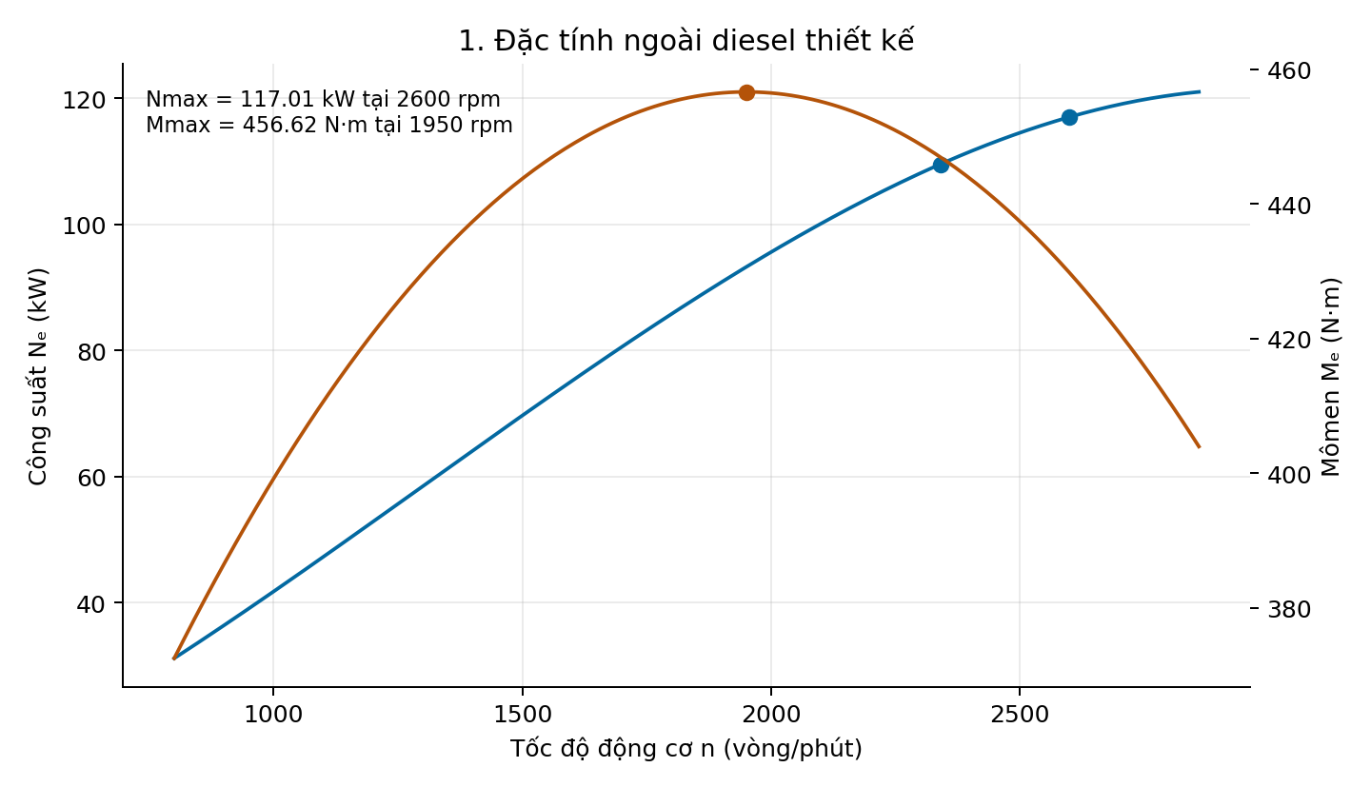
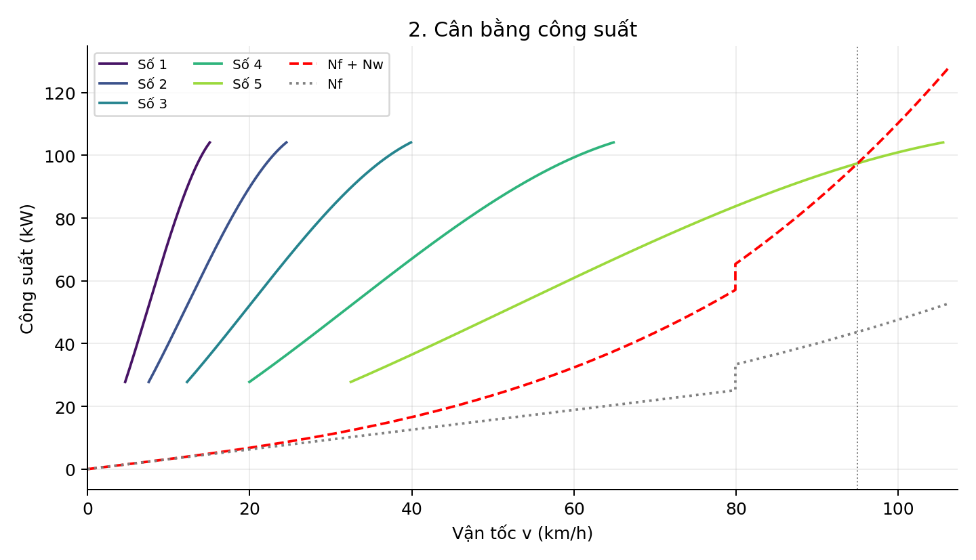
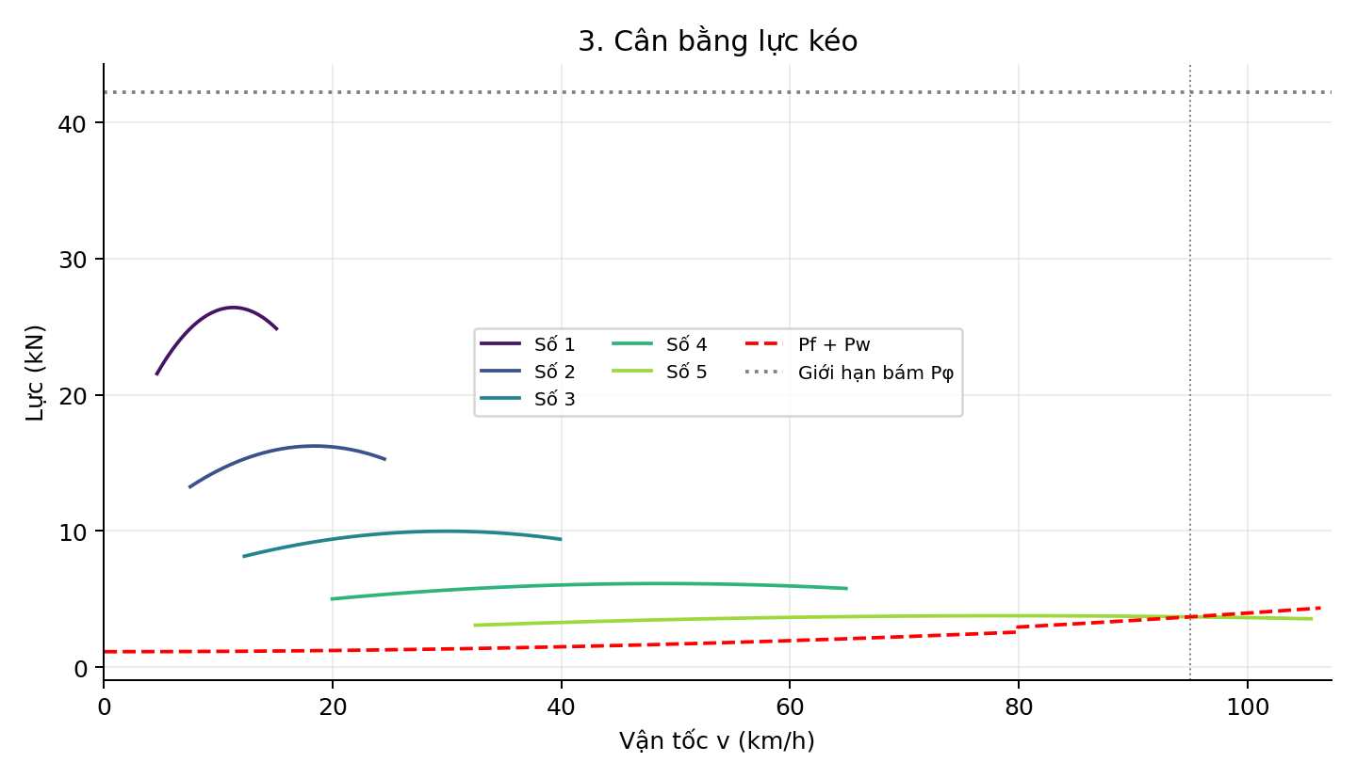
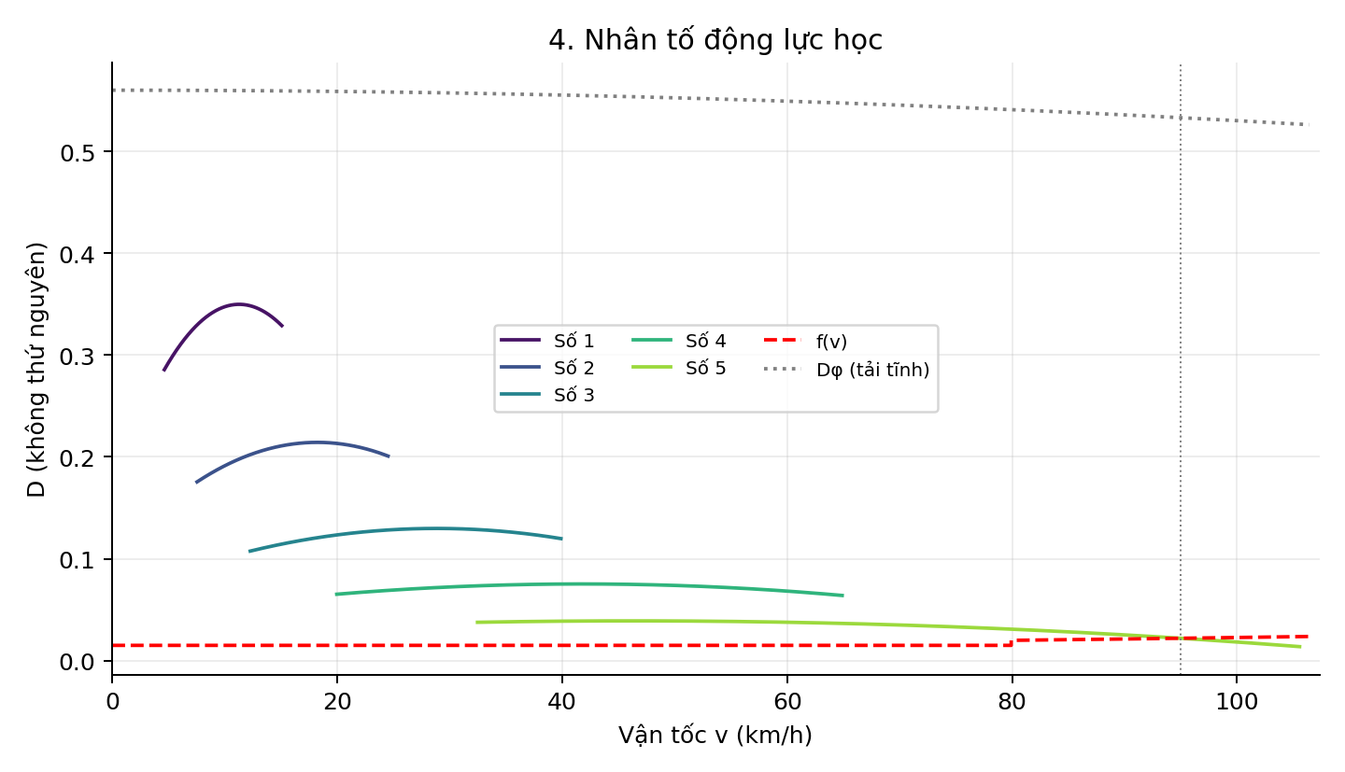
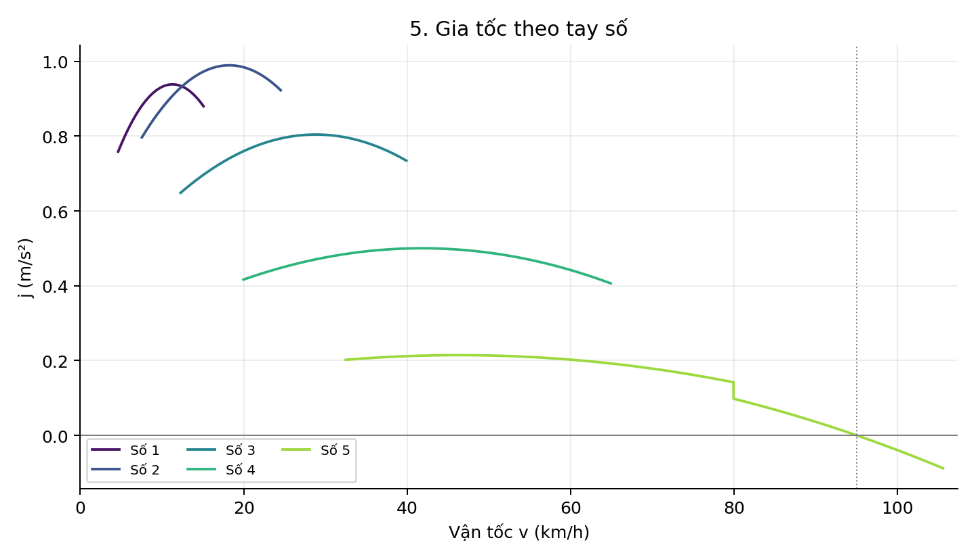
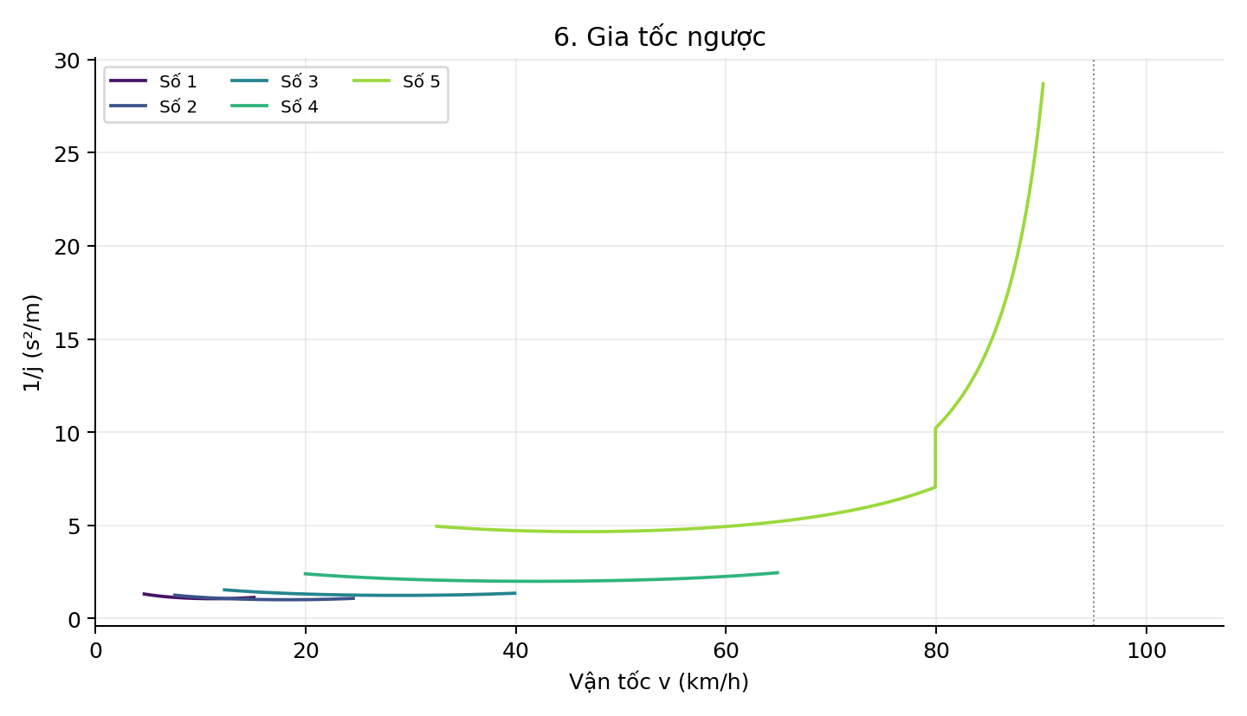
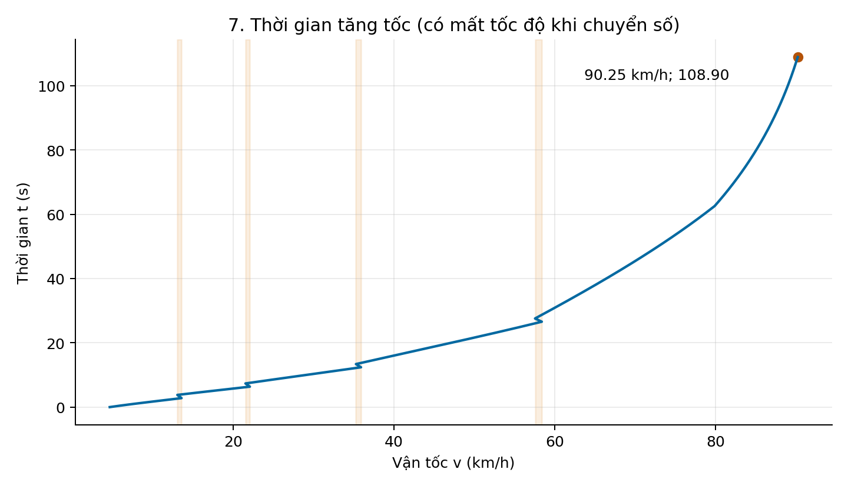
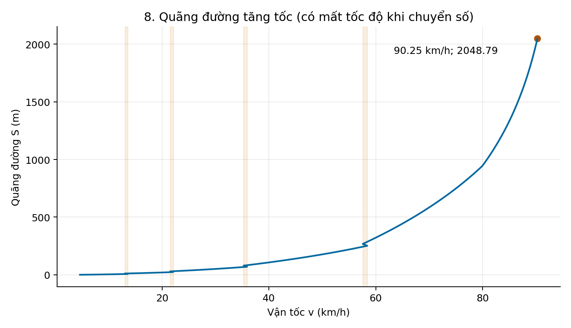
ĐỒ THỊ CỐ ĐỊNH CỦA BỘ THAM SỐ GỐC

